GPU
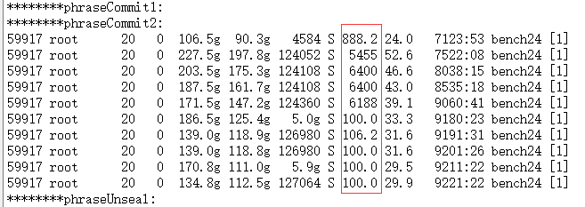
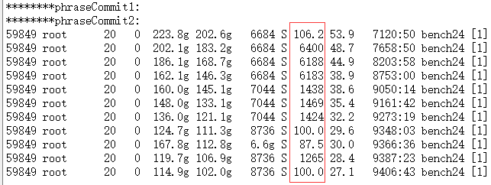
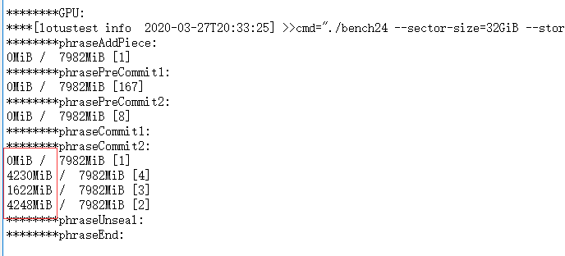
分析使用GPU情况下CPU使用率变化

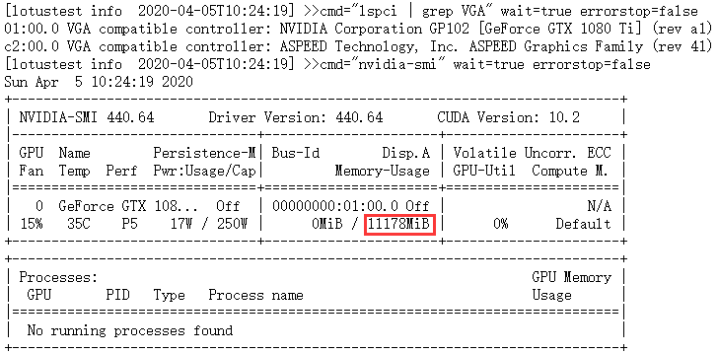
 | 结论： 11G缓存GPU在Commit2阶段最多使用8349MGPU缓存 Commit2阶段CPU使用率均值由1577%降为123% 8G缓存的GPU最大使用缓存4248M 但是CPU使用率却由2071%上升为2583% Commit2阶段推荐最佳配置 低核心数高主频CPU + 11G GPU

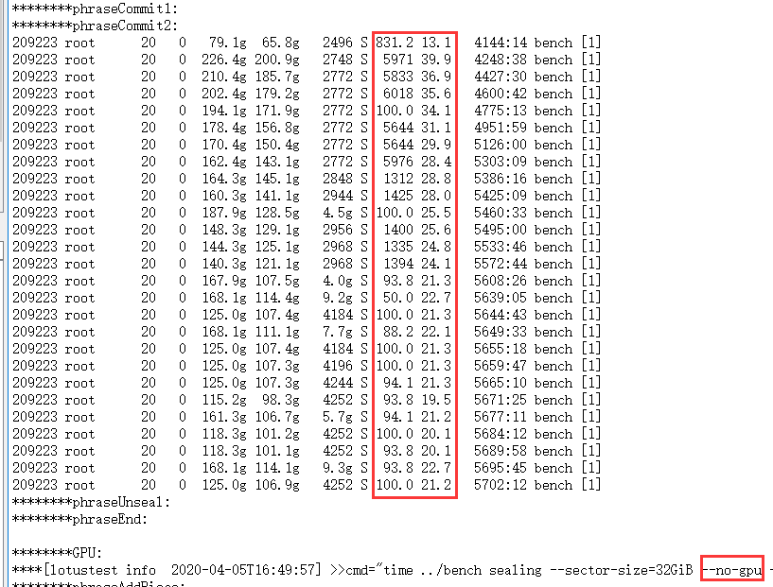
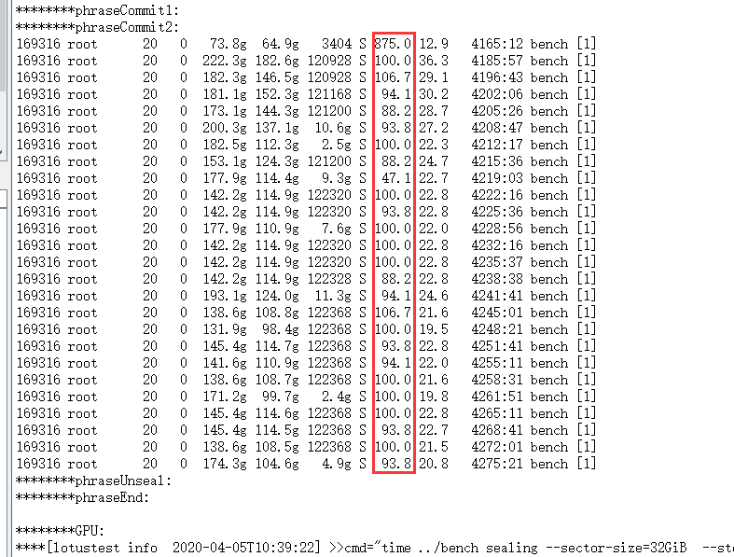

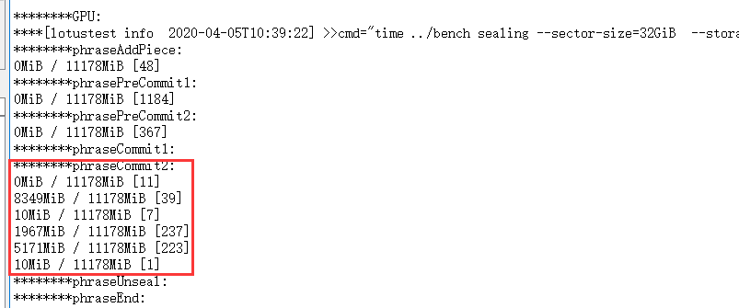

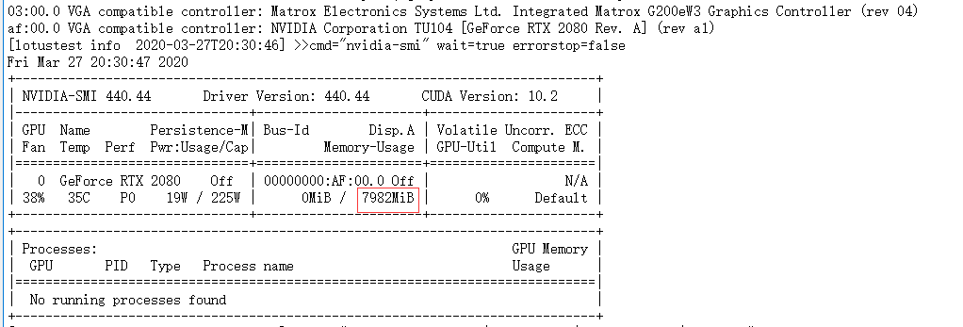
 |  | 结论： 8G缓存的GPU最大使用缓存4248M 但是CPU使用率却由2071%上升为2583%

